ordenDeCompra
 |  |  |  |  |  |  | ORDEN DE COMPRA
 |  |  |  |  |  | FECHA | 2025-03-30

 |  |  |  |  |  | OC # | ELE001

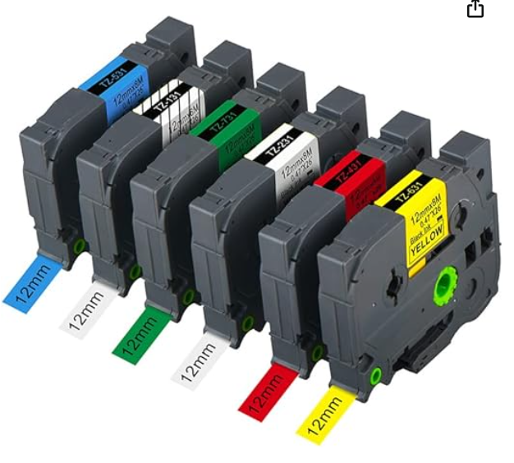
INBIODROID, S.A.P.I. De C.V.
Parque Tecnológico CIEN. Av. Eugenio Garza Sada S/N, Col. Cerro Gordo
RFC: INB1612298X2

VENDEDOR |  |  |  | ENVIE A
Unit electrónics |  |  |  | [Nombre] | Adrián Silva Palafox
 |  |  |  | [Dirección] | Col. Paseo de las moras, Call. Estancia de las moras 177, CP 37119

 |  |  |  | [Telefono] | 4772641384

INCLUYE COTIZACION | REQUIERE IMPORTACION |  | TIPO DE CAMBIO | CONDICIONES DE ENVÍO
No | No |  | - | -

Subsistema | Modulo | No. Parte / Modelo | Descripcion | Cantidad | PRECIO UNIT USD | PRECIO UNT MXN | SUBTOTAL | Envío
Calefactor | General | STM32F411 Blackpill | Tarjeta de desarrollo STM32F411 | 1 | N/A | $152.00 | 152.00 | $130.00
Calefactor | General | 2W10 | Puente de diodos 1000v 2A | 2 | N/A | $5.00 | 10.00 | $-
Calefactor | General | esp01 | Módulo wifi ESP8266 | 1 | N/A | $48.00 | 48.00
Calefactor | General | Modulo Max6675 | Termopar K Con módulo | 3 | N/A | $72.00 | 216.00
Calefactor | General | MOC3021 | Optotriac | 5 | N/A | $14.00 | 70.00
Calefactor | General | PC817 | Optoacoplador | 2 | N/A | $4.00 | 8.00
 |  | 74LS14
 |  |  |  | [42] |  | SUBTOTAL | 426.00
Comentarios o instrucciones especiales |  |  |  |  |  | IMPUESTO | -
https://www.amazon.com.mx/Aomya-Cinta-etiquetas-compatible-Brother/dp/B07WJR3PHY/ref=sr_1_15?dib=eyJ2IjoiMSJ9.ORjowMy_HbjSbt4RwTOsF7xaED2so82n4m8QjV3n63Buazzl_ot6KcQ8K8c-p-PuKsPQ2FidliCPBS350XTPQA6xnjvFQfGfdO5TDtLHwvBtxqgshCiKSsx8NyhJk_lDzoW-JWKuVRuigjvZVWlXwz2FzrJGvOeluxa7HSo9l8hbXm6FVg_SeyYrUrPYme1dsiGyr-POTdox-PAwPi5OSt_7MmvY1FEHYiqcDL_aXHIJ3Kie-4waOJ6t03Qnnt6hP8CcnivahcyiJevgLvNzWHfL5DZWzb1aEuABPuaM4LNXJtmAzjjhWMLDm1lJmPENkDbW-WlfTzeDtnqsmhlqYoOiK7aUp7HgIGKsSbD19GXcWN2Wpd6yXgG7i6lnRa8a8nKKc5fyEBludE77WPyWxXYvpyRYOZjoZKXD371r8Lm943FQDeKNU8omibATiXC8.RZQSLyTdDHZALwgmd5VdNYgsH9fB_rVIGEu4Nse2xXg&dib_tag=se&keywords=etiquetas+brother+pt-d210&qid=1741628221&sr=8-15&ufe=app_do%3Aamzn1.fos.45030d3a-91a9-4303-890a-776dee9077c1 |  |  |  |  |  | ENVÍO | 130.00
 |  |  |  |  |  | OTRO | -
 |  |  |  |  |  | TOTAL MXN | $556.00

